Arkusz1

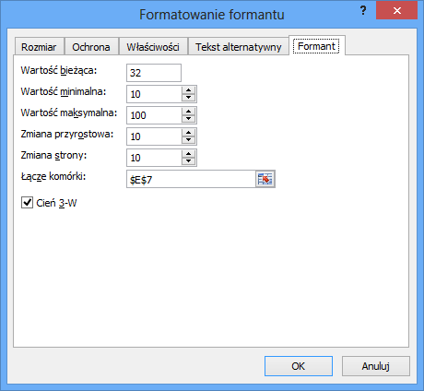
Tytuł: Jak zrobić suwak?

Pole którego wartość będziemy zmieniać suwakiem: |  | 64

 | Suwak:

Aby sformatować formant kliknj prawym przycikem myszy na "suwak" i wybierz opcję FORMATUJ FORMANT"

polecane książki o excelu
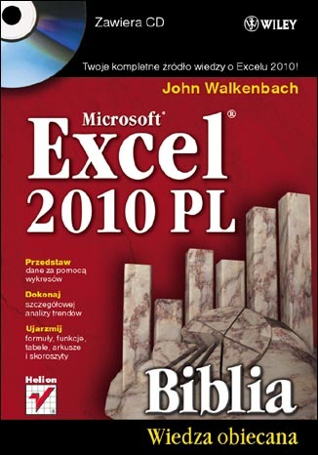
Excel 2010 PL. Biblia - John Walkenbach

Excel 2010 to najnowsza wersja najbardziej popularnego obecnie na rynku arkusza kalkulacyjnego firmy Microsoft. Nie ma lepszego sposobu na jego poznanie niż nauka z Johnem Walkenbachem — guru Excela i autorem wszystkich napisanych o tym programie książek z serii "Biblia". "Excel 2010 PL. Biblia" to podręcznik przeznaczony zarówno dla początkujących, jak i zaawansowanych użytkowników. Zawiera kompletne informacje o komponentach Excela. Autor wzbogacił go też o praktyczne porady i wskazówki oraz zamieścił w nim użyteczne przykłady. Znajdziesz tutaj podstawowe wiadomości na temat programu Excel. Nauczysz się tworzyć formuły i funkcje oraz dokonywać obliczeń. Poznasz tajniki tworzenia wszelkiego rodzaju wykresów oraz sposoby analizy danych w arkuszu kalkulacyjnym. W końcu dostosujesz program do swoich potrzeb, korzystając z potężnego narzędzia, jakim jest programowanie i tworzenie makr w języku VBA.

Zapoznaj się z publikacją >>

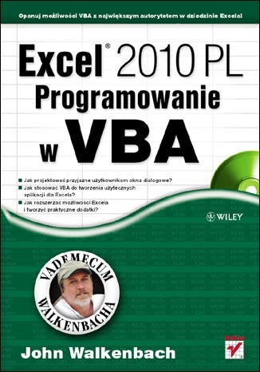
Excel 2010 PL. Programowanie w VBA. Vademecum Walkenbacha. - John Walkenbach

Nie należysz do osób, które onieśmiela potencjał Excela? Sprawnie tworzysz skoroszyty, wprowadzasz formuły, używasz funkcji arkuszowych i swobodnie posługujesz się Wstążką programu? Czujesz, że drzemie w nim jeszcze ogrom niezwykłych możliwości, ale nie wiesz, jak po nie sięgnąć? Najwyższa pora na naukę z Johnem Walkenbachem - najsłynniejszym ekspertem w dziedzinie Excela! Jeśli poznałeś już podstawowe funkcje tego programu, dzięki tej książce bez trudu opanujesz narzędzia zaawansowane, czyli takie, które naprawdę ułatwią i przyspieszą Twoją codzienną pracę! Swoją naukę pod okiem mistrza zaczniesz od odświeżenia informacji na temat używania rozmaitych formuł oraz plików stosowanych i generowanych przez Excel. Zaraz potem przejdziesz do fascynującej części, poświęconej projektowaniu aplikacji w tym programie. Dowiesz się, czym taka aplikacja jest i jak szczegółowo wyglądają etapy jej tworzenia. Następnie opanujesz całą niezbędną wiedzę na temat języka VBA, aby sprawnie w nim programować oraz tworzyć funkcje i procedury. Nauczysz się również wykorzystywać jego możliwości podczas używania tabel przestawnych i wykresów. Ponadto wzbogacisz się o informacje na temat projektowania niestandardowych, przyjaznych okien dialogowych UserForm, automatycznej obsługi zdarzeń czy tworzenia praktycznych dodatków dla Excela.

Zapoznaj się z publikacją >>

